Matériel
Site web vidéo

site OpenAstro Tracker

Type | Taille | Qté | Lien | PU | P.TOT | Remarques
Liste pièces mécanique
Vis | M3 x 12mm | 60 |  |  | 0.00 €
Vis | M4 x 12mm | 40 |  |  | 0.00 €
Écrous | M3 | 10 |  |  | 0.00 €
Écrous | M4 x 12mm | 4 |  |  | 0.00 €
Écrous en T | M4 (qté 32) | 1 | Aliexpress | 4.40 € | 4.40 €
Inserts chauffants | M3 x 4,6 x 6 (qté 60) | 1 | Aliexpress | 7.04 € | 7.04 €
Roulements à billes | 6001ZZ 2RS 12x28x8 mm | 4 | Aliexpress | 1.24 € | 4.96 €
Roulements à billes | 6801 2RS 12x21x5 mm | 1 | Aliexpress | 1.20 € | 1.20 €
Courroie | GT2 6mm, Pas : 2mm | 1 | Aliexpress | 6.06 € | 6.06 €
Poulie | GT2, d=5mm, 16T | 2 | Aliexpress | 1.98 € | 3.95 €
Extrusion d’aluminium 2020 argent | Fentes 300 mm, 20x20, 6mm | 3 | Aliexpress | 5.45 € | 16.35 €
Extrusion d’aluminium 2020 argent | Fentes 200 mm, 20x20, 6mm | 1 | Aliexpress | 4.11 € | 4.11 €
plaque à dégagement | QR-120S | 1 | Aliexpress | 16.65 € | 16.65 €
 |  |  |  | S/Total | 64.72 €
Liste pièces électronique |  |  |  |  | 0.00 €
Driver moteur | TMC2209 V3 UART | 2 | Aliexpress | 4.31 € | 8.61 € | Github TMC2209 | BIGTREETECH-TMC2209-V1.2
Bouclier Arduino mega | RAMPS 1.4 | 1 | Aliexpress | 3.56 € | 3.56 €
Moteur pas à pas | Moteur 42bygh pas 0.9 | 2 | Aliexpress | 8.00 € | 16.00 €
Moteur pas à pas | 17HS4023 pas 1,8 | 0 | Aliexpres | 2.80 € | 0.00 € | Déclinaison
Microcontrôleur | Arduino MEGA | 0 | Aliexpress | 11.04 € | 0.00 €
Alimentation | 12V 5A | 0 | Aliexpress | 10.08 € | 0.00 €
Niveau à bulle | MPU6050 | 0 | Aliexpress | 2.71 € | 0.00 €
Niveau à bulle | Niveau de Surface rond | 1 | Aliexpress | 1.74 € | 1.74 €
Écran | Schild LCD1602 | 0 | Aliexpress | 3.09 € | 0.00 €
GPS | GY-NEO6MV2 | 0 | Aliexpress | 2.59 € | 0.00 €
Prise CC | prise CC femelle et mâle | 1 | Aliexpress | 0.17 € | 0.17 €
 |  |  |  | S/Total | 30.08 €
Liste PLA
Bobine PLA | Noire | 1 | Aliexpress | 21.37 € | 21.37 €
visserie |  | 1 |  | 22.21 € | 22.21 €
 |  |  |  | S/Total | 43.58 €
 |  |  |  | port env | 12.46 €
 |  |  |  | Total | 150.84 €

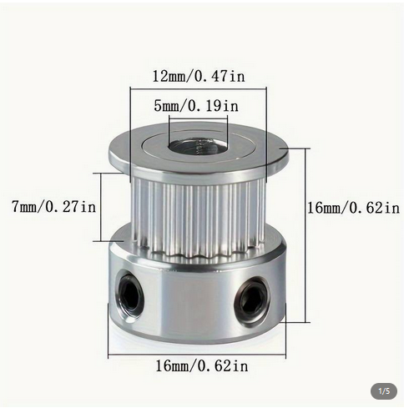
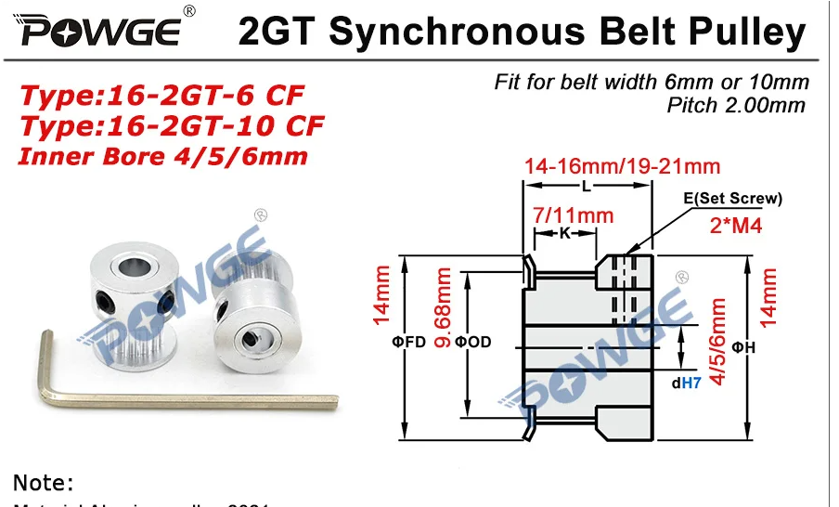
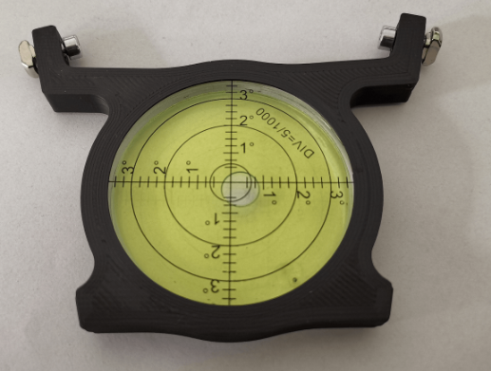
Manque niveau à bulle

Impression 3D
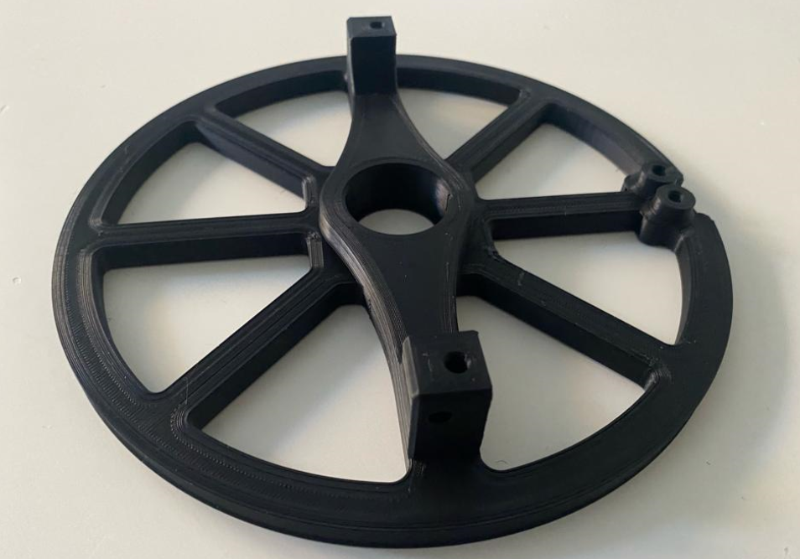
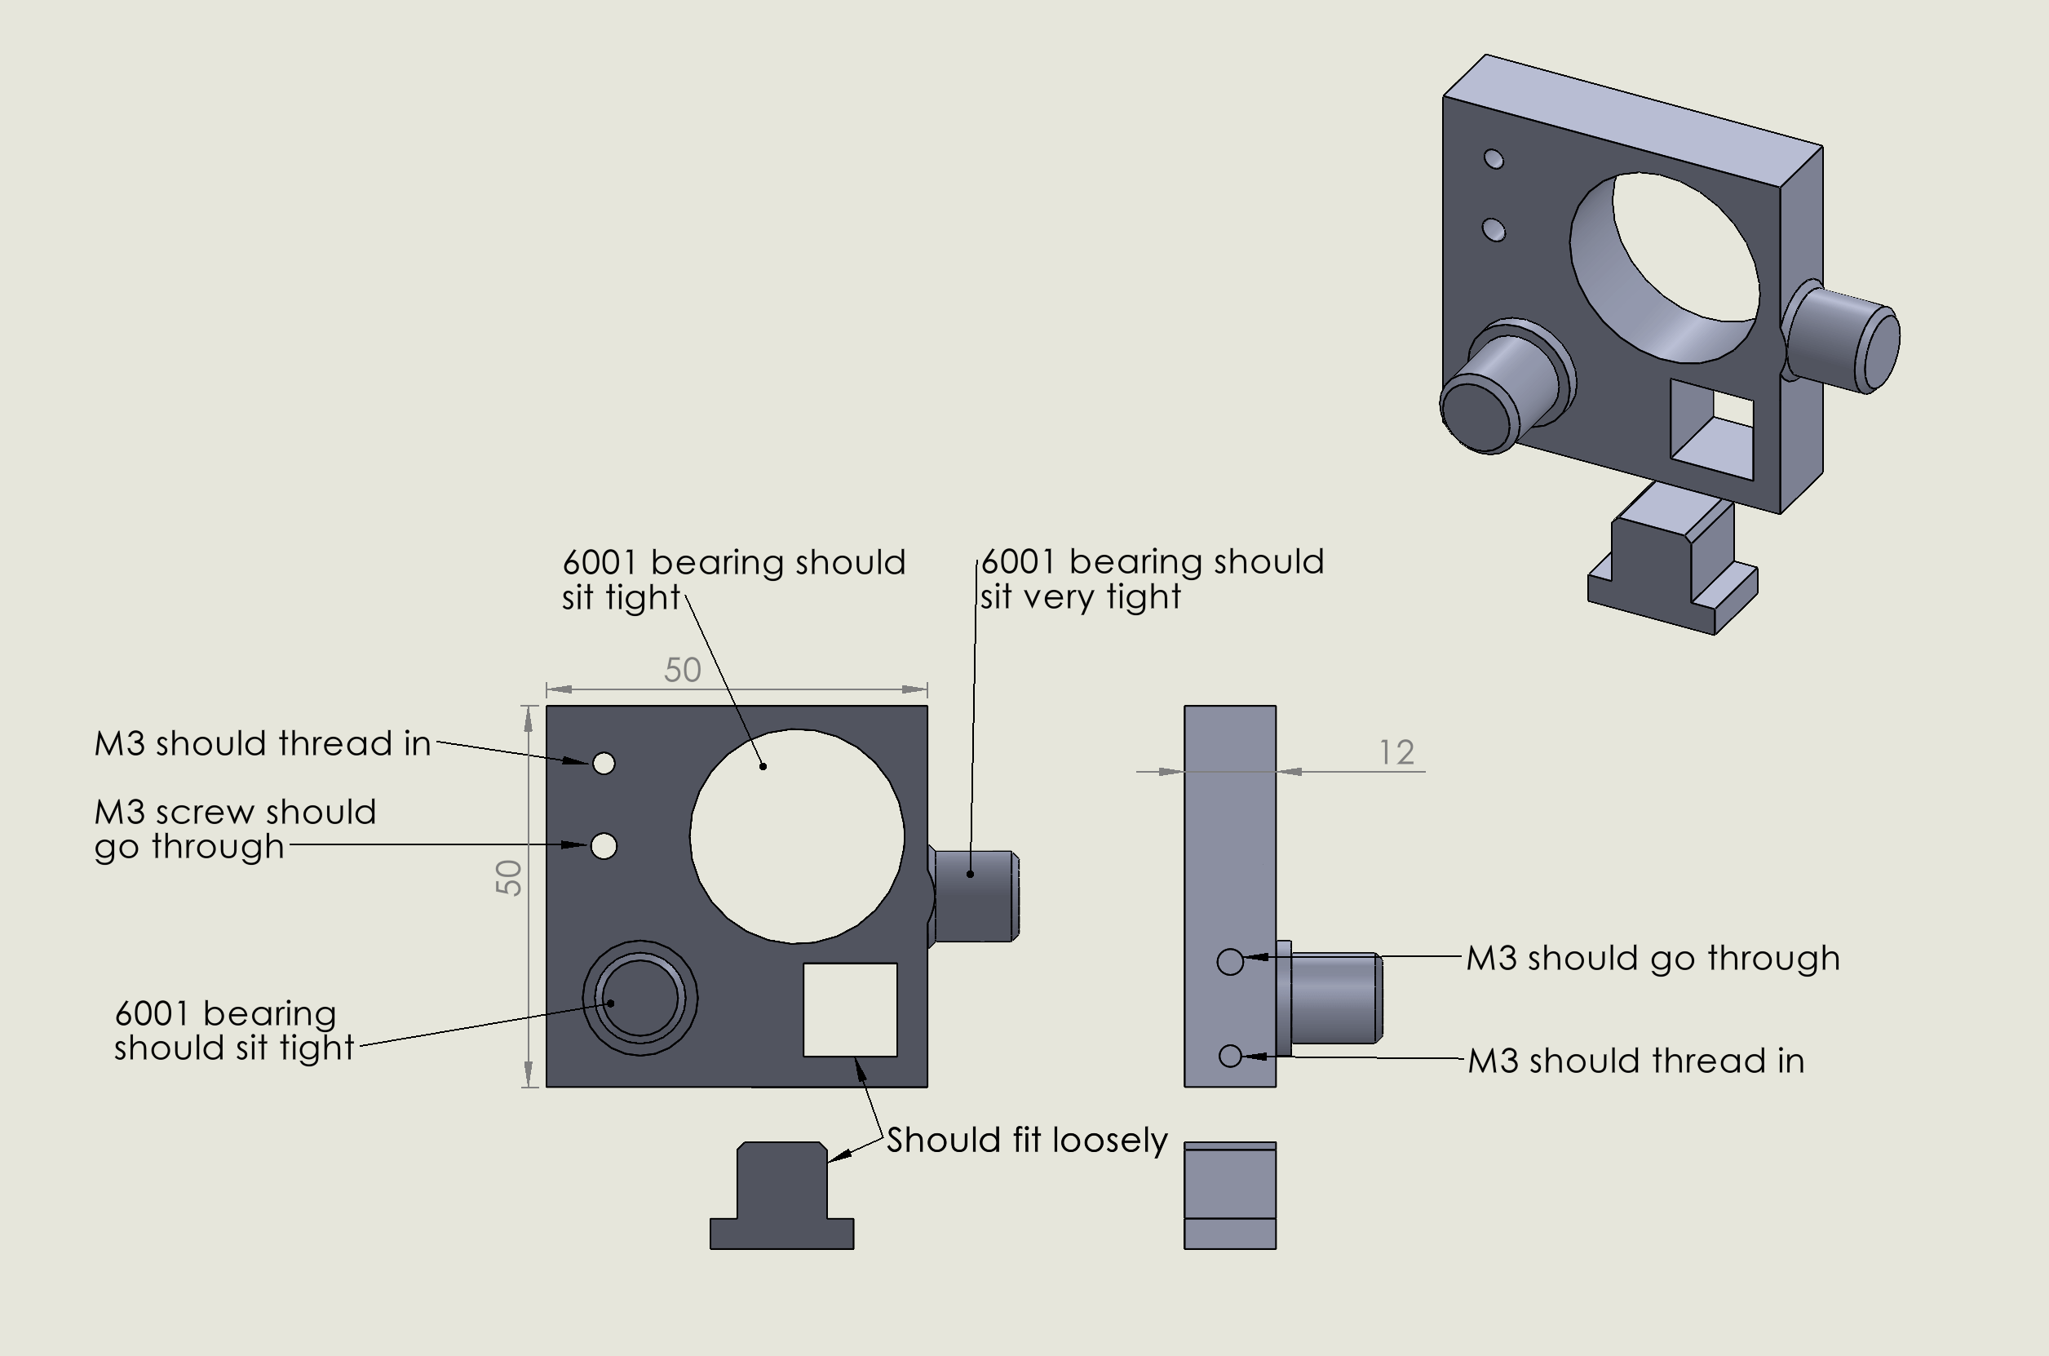
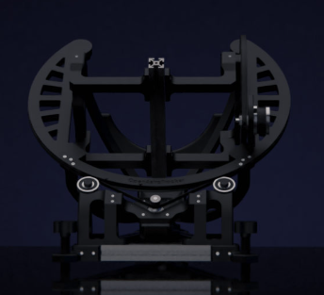
 | 00_calibration.stl

 | Mesure plan | Mesure Réelle
 | 12 | 11.95
 | 50 | 49.94
 | 50 | 49.82

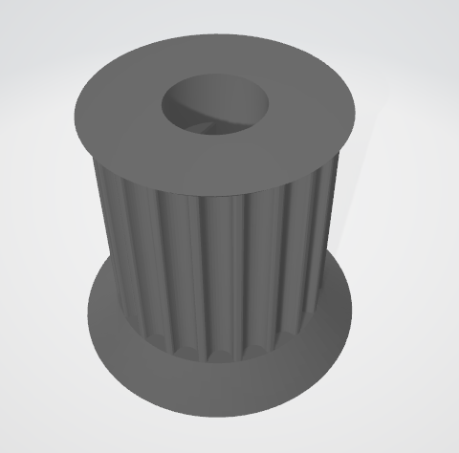

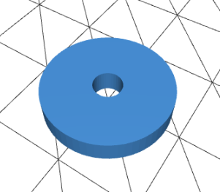
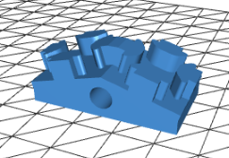
22
Holder

Poulie 15
 | Playlist Astr' Au Dobson |  |  | Paysages personnalisés pour Stellarium
 | Le site OpenAstro Tech |  |  | thingiverse pieds modifiés
 | La vidéo |  |  | Youtube OpenAstro
26
Adaptater
 | Dossier pièces SLT |  |  | Firmware
 | Liste pièces Github
 | Liste pièces Google docs
 | L'assemblage kit
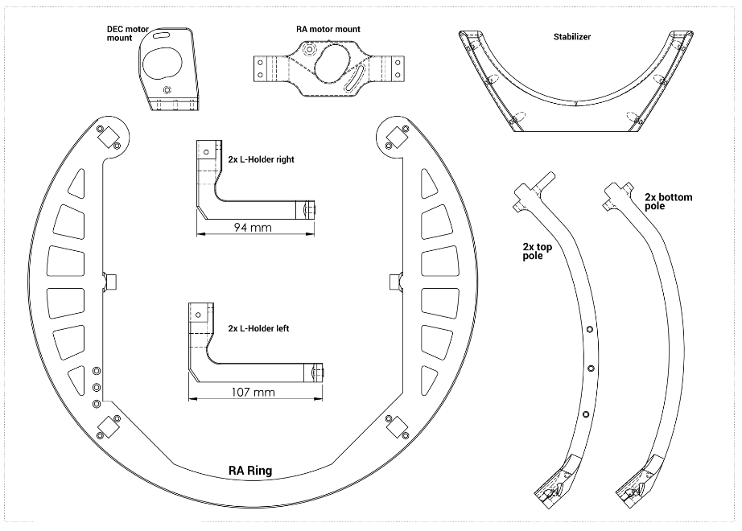
 | Assemblage OpenAstro Tracker
 | Github OpenAstro Tech
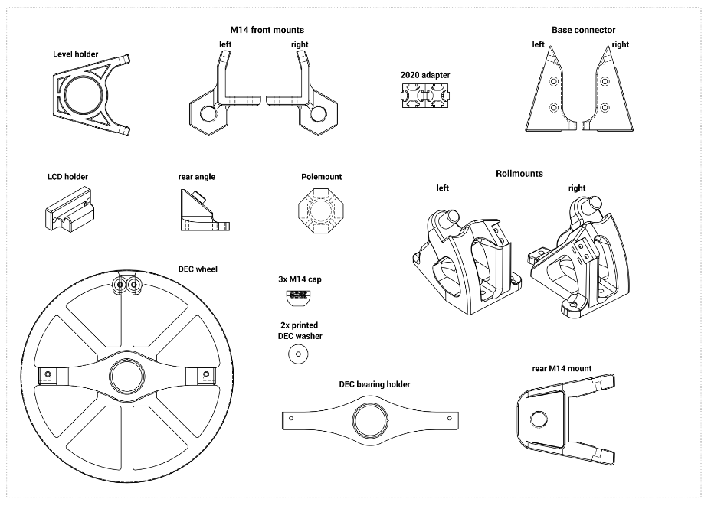
Suivant modèle boussole
25
11
14
7
12
13
26
23
24

18 -19
Non utilisé

1
2
3
4

8
10
5
6

21

16 -17

20

14

9

 |  |  |  |  |  |  | Base
 |  |  |  |  |  |  | Anneau
N° | Désignation |  | Pages Github |  | Dossier | Qté | Ordre montage | Nom fr | Temps IMP | Support | Qté PLA (g)
1 | 02_angle_40deg_v2_2020base |  | https://github.com/OpenAstroTech/OpenAstroTracker/blob/master/STL/40deg/02_angle_40deg_v2_2020base.STL |  | de 2020base | 1 | 6 | Angle arrière | 3:30:00 | non | 46
2 | 03_polemount_6801_v3_TI |  | https://github.com/OpenAstroTech/OpenAstroTracker/blob/master/STL/All latitudes/03_polemount_6801_v3_TI.STL |  |  | 1 | A5,1 | Montage sur poteau | 1:55:00 | non | 11
3 | 04_rollmount_left_40°_v6_2020base_TI |  | https://github.com/OpenAstroTech/OpenAstroTracker/blob/master/STL/40deg/04_rollmount left_40°_v6_2020base_TI.STL |  | de 2020base | 1 | 5.1 | Support rouleau | 6:44:00 | oui | 70
4 | 04_rollmount_right_40°_v6_2020base_TI |  | https://github.com/OpenAstroTech/OpenAstroTracker/blob/master/STL/40deg/04_rollmount right_40°_v6_2020base_TI.STL |  | de 2020base | 1 | 5.2 | Support rouleau | 6:45:00 | oui | 70
5 | 05_pole_v5_TI |  | https://github.com/OpenAstroTech/OpenAstroTracker/blob/master/STL/All latitudes/05_pole_v5_TI.STL |  |  | 2 | A5,2 | Poteau supérieur | 6:10:00 | oui | 84
6 | 05.1_pole_v4_TI |  | https://github.com/OpenAstroTech/OpenAstroTracker/blob/master/STL/All latitudes/05.1_pole_v4_TI.STL |  |  | 2 | A5,3 | Poteau inférieur | 6:10:00 | oui | 84
7 | 05.2_stabilizer |  | https://github.com/OpenAstroTech/OpenAstroTracker/blob/master/STL/All latitudes/05.2_stabilizer.STL |  |  | 1 | A5,4 | Stabilisateur | 3:50:00 | oui | 44
8 | 06a_splitring_part1_v4_TI |  | https://github.com/OpenAstroTech/OpenAstroTracker/blob/master/STL/All latitudes/06a_splitring_part1_v4_TI.STL |  |  | 1 | A2 | Anneau RA support moteur DEC | 11:10:00 | non | 83
9 | 06b_splitring_part2_v4_TI |  | https://github.com/OpenAstroTech/OpenAstroTracker/blob/master/STL/All latitudes/06b_splitring_part2_v4_TI.STL |  |  | 1 | A2,1 | Anneau centre | 10:50:00 | non | 33
10 | 06c_splitring_part3_v4_TI |  | https://github.com/OpenAstroTech/OpenAstroTracker/blob/master/STL/All latitudes/06c_splitring_part3_v4_TI.STL |  |  | 1 | A3,4 | Anneau RA support roue | 10:50:00 | non | 83
11 | 11_DEC_motor_mount_v9_NEMA_TI |  | https://github.com/OpenAstroTech/OpenAstroTracker/blob/master/STL/All latitudes/11_DEC_motor_mount_v9_NEMA_TI.STL |  |  | 1 | A1 | Support moteur DEC | 2:00:00 | non | 14
12 | M14_mount_left_2020base |  | https://github.com/OpenAstroTech/OpenAstroTracker/blob/master/STL/2020 Base/M14_mount_left_2020base.STL |  | de 2020base | 1 | 3.1 | montage frontal | 1:30:00 | non | 17
13 | M14_mount_right_2020base |  | https://github.com/OpenAstroTech/OpenAstroTracker/blob/master/STL/2020 Base/M14_mount_right_2020base.STL |  | de 2020base | 1 | 3.2 | montage frontal | 1:30:00 | non | 17
14 | M14_mount_rear_2020base_v2 |  | https://github.com/OpenAstroTech/OpenAstroTracker/blob/master/STL/2020 Base/M14_mount_rear_2020base_v2.STL |  | de 2020base | 1 | 7 | Support arrière | 3:10:00 | non | 37
15 | 14_RAmotor_mount_NEMA_down_v4 |  | https://github.com/OpenAstroTech/OpenAstroTracker/blob/master/STL/All latitudes/14_RAmotor_mount_NEMA_down_v4.STL |  |  | 1 | 8 | Support moteur RA | 2:50:00 | oui | 24
16 | u1_Lholder_left_back |  | https://github.com/OpenAstroTech/OpenAstroTracker/blob/master/STL/Universal mount/u1_Lholder_left_back.STL |  | de Universal_mount | 1 | A4,2 | Support roue | 3:50:00 | non | 31
17 | u1_Lholder_left_front |  | https://github.com/OpenAstroTech/OpenAstroTracker/blob/master/STL/Universal mount/u1_Lholder_left_front.STL |  | de Universal_mount | 1 | A4,3 | Support roue | 3:50:00 | non | 31
18 | u1_Lholder_right_back |  | https://github.com/OpenAstroTech/OpenAstroTracker/blob/master/STL/Universal mount/u1_Lholder_right_back.STL |  | de Universal_mount | 1 | A3,2 | Support roulement DEC | 3:30:00 | non | 29
19 | u1_Lholder_right_front |  | https://github.com/OpenAstroTech/OpenAstroTracker/blob/master/STL/Universal mount/u1_Lholder_right_front.STL |  | de Universal_mount | 1 | A3,3 | Support roulement DEC | 3:30:00 | non | 29
20 | u2_bearing_holder_TI |  | https://github.com/OpenAstroTech/OpenAstroTracker/blob/master/STL/Universal mount/u2_bearing_holder_TI.STL |  | de Universal_mount | 1 | A3,1 | Support roulement DEC | 4:30:00 | non | 32
21 | u3_drivedisc_DEC_unimount_v3_TI |  | https://github.com/OpenAstroTech/OpenAstroTracker/blob/master/STL/Universal mount/u3_drivedisc_DEC_unimount_v3_TI.STL |  |  | 1 | A4,1 | Roue DEC | 13:20:00 | non | 101
22 | u4_holder |  | https://github.com/OpenAstroTech/OpenAstroTracker/blob/master/STL/Universal mount/u4_holder.STL |  |  | 2 | A6 | Porteur support camera | 0:11:00 | non | 2
23 | b1_connector_left |  | https://github.com/OpenAstroTech/OpenAstroTracker/blob/master/STL/2020 Base/b1_connector_left.STL |  | de 2020base | 1 | 2.1 | Connecteur de base | 2:00:00 | oui | 22
24 | b1_connector_right |  | https://github.com/OpenAstroTech/OpenAstroTracker/blob/master/STL/2020 Base/b1_connector_right.STL |  | de 2020base | 1 | 2.2 | Connecteur de base | 2:00:00 | oui | 22
25 | b2_level holder_60mm |  | https://github.com/OpenAstroTech/OpenAstroTracker/blob/master/STL/2020 Base/b2_level holder_31mm.STL |  | de 2020base | 1 | 4 | Porte niveau | 1:40:00 | non | 18
26 | b3_2020adapter |  | https://github.com/OpenAstroTech/OpenAstroTracker/blob/master/STL/2020 Base/b3_2020 adapter.STL |  | de 2020base | 1 | 1 | Adaptateur | 0:50:00 | non | 7
 |  |  |  |  | Total | 29 |  |  | 118:05:00 |  | 1041 g
 | Pièce 25 attention plusieurs modèles |  |  |  |  |  |  |  | 4:55:12
 |  |  |  |  |  |  |  |  | Ender 3 PRO réglage général
 | Attention imp 200X200 |  |  |  |  |  |  |  |  | Normal | Renforcé
8 | 06a_splitring_part1_v4_200x200 For_200x200_printers |  |  |  |  |  |  |  | Parois | 3 | 7
10 | 06c_splitring_part3_v4_200x200 For_200x200_printers |  |  |  |  |  |  |  | Couches sup/inf | 4 | 4
 |  |  |  |  |  |  |  |  | Remplissage | 20.00 % | 20.00 %
 |  |  |  |  |  |  |  |  | Hauteur de couche | 0.2 | 0.2 | mm
 |  |  |  |  |  |  |  |  | Buse | 0.4 | 0.4
 |  |  |  |  |  |  |  |  | Vitesse | 50 | 50 | mm/s

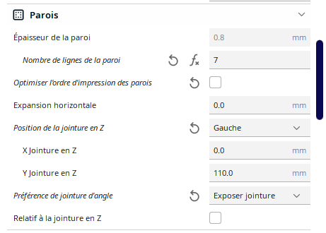

Les jointures sont vers l’arrière

Electronique
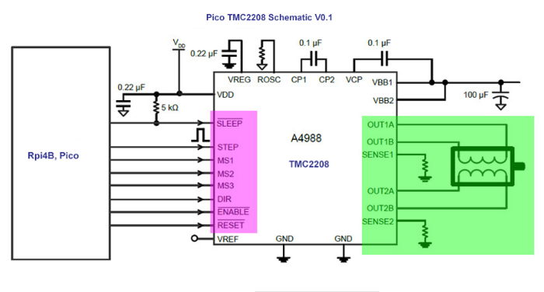
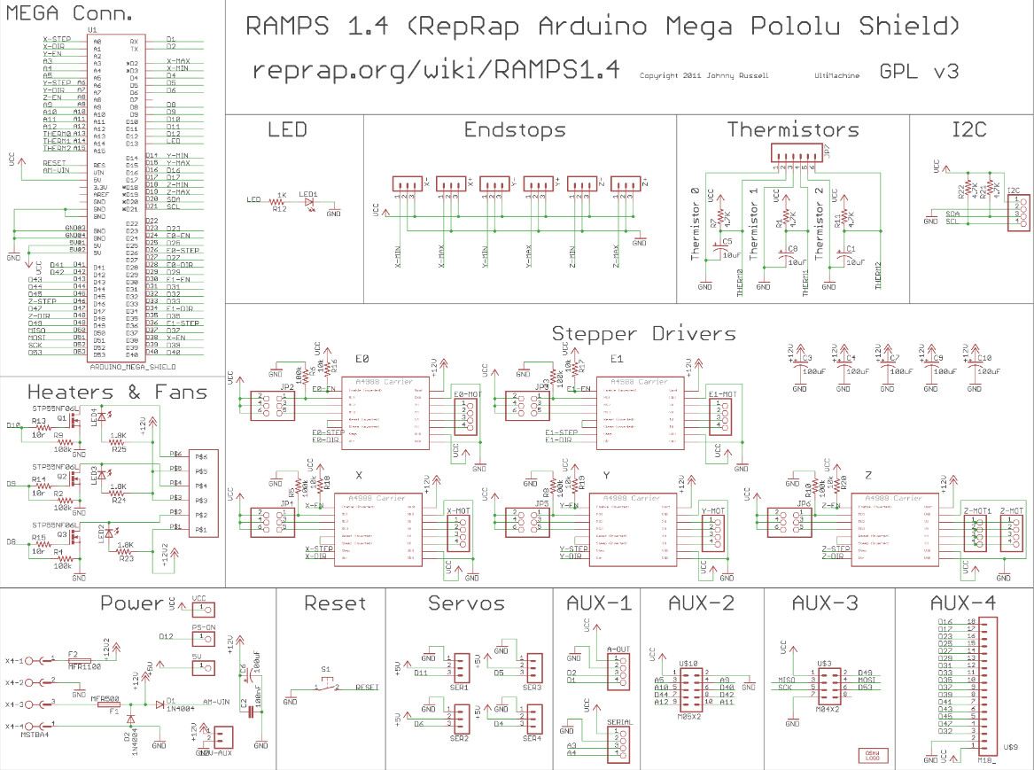
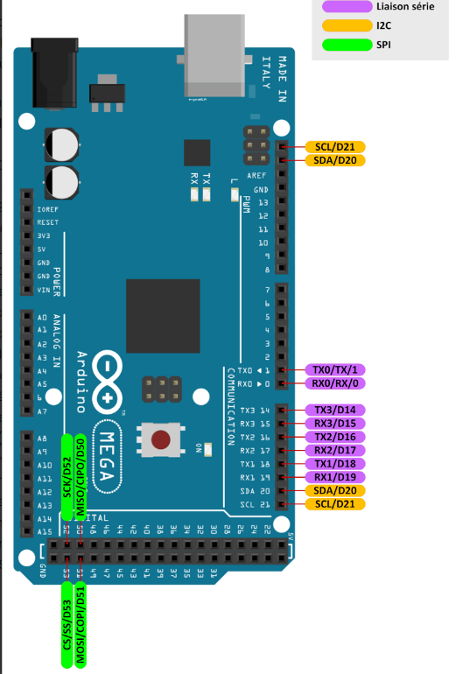
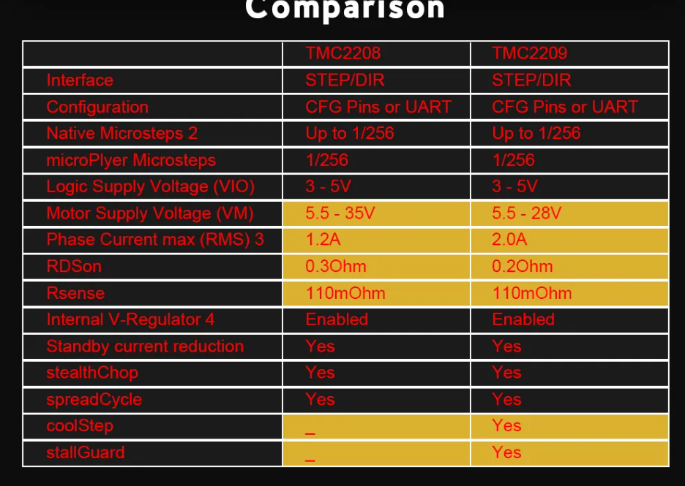
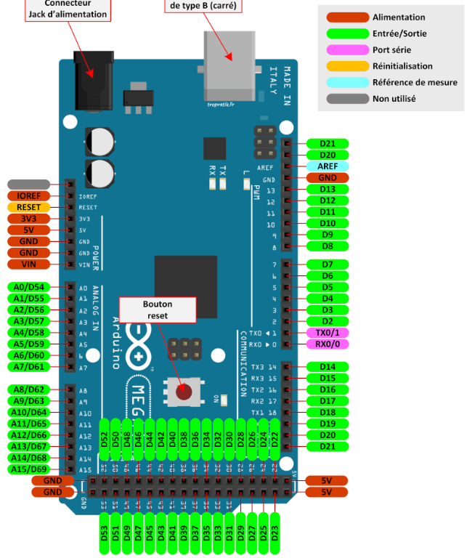
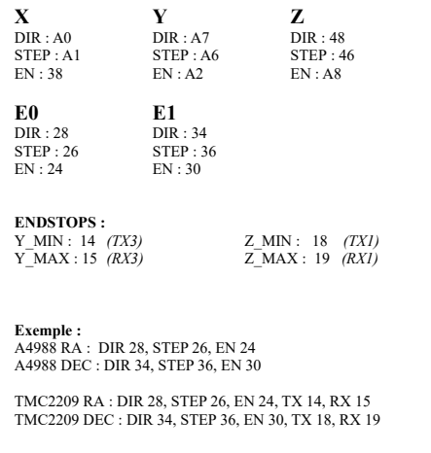
Playliste youtube |  | Brochage Carte Ramps |  | Fichier, pins_RAMPS.hpp
Site RAMPS |  |  |  |  |  |  | Axe | Driver |  | STEP | DIR | EN | TX | RX
RAMPS 1,4 |  | N° broche | Variable | Fonction | Nom | Commentaires | E0 | TMC2209 | RA | 26 | 28 | 24 | 14 | 15
 | Pilote TMC | 10 | DEW_HEATER_PIN |  |  | Pin to turn on dew heater MOSFET | E1 | TMC2209 | DEC | 36 | 34 | 30 | 18 | 19
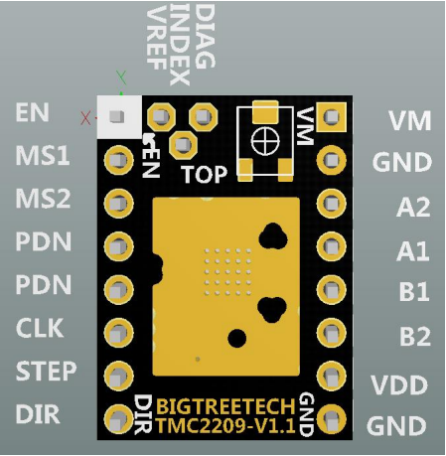
TMC2208 uart |  | 16 | DEBUG_SERIAL_PORT | TX3 | DEBUG
TMC2208 prog, |  | 16 | GPS_SERIAL_PORT | TX2 | GPS
Test TMC2208 |  | 17 | DEBUG_SERIAL_PORT | RX3 | DEBUG |  |  | Régalage courant
Tuto accelstepper |  | 17 | GPS_SERIAL_PORT | RX2 | GPS |  |  | Vidéo réglage courant
Lib classMultiStepper |  | 23 | RA_SERIAL_PORT_TX | Tx | RA | 14 val modif |  | Calculatrice
 |  | 24 | ALT_EN_PIN | Enable | ALT
 |  | 25 | RA_SERIAL_PORT_rX | Rx | RA | 15 val modif
 |  | 26 | ALT_STEP_PIN | STEP | ALT
 |  | 27 | DEC_SERIAL_PORT_TX | Tx | DEC | 18 val modif
 |  | 28 | ALT_DIR_PIN | DIR | ALT
 |  | 29 | DEC_SERIAL_PORT_rX | Rx | DEC | 19 val modif
 |  | 30 | FOCUS_EN_PIN | Enable | FOCUS
 |  | 31 | AZ_SERIAL_PORT_TX | Tx | AZ
 |  | 32 | ALT_DIAG_PIN | autohome | ALT
 |  | 33 | AZ_SERIAL_PORT_rX | Rx | AZ
 |  | 34 | FOCUS_DIR_PIN | DIR | FOCUS
 |  | 35 | ALT_SERIAL_PORT_TX | Tx | ALT
 |  | 36 | FOCUS_STEP_PIN | STEP | FOCUS
 |  | 37 | ALT_SERIAL_PORT_rX | Rx | ALT
 |  | 38 | RA_EN_PIN | Enable | RA
 |  | 39 | FOCUS_SERIAL_PORT_TX | Tx | FOCUS
 |  | 40 | LCD_PIN5 |  | LCD
 |  | 41 | FOCUS_SERIAL_PORT_rX | Rx | FOCUS
 |  | 42 | LCD_PIN6 |  | LCD
 |  | 43 | RA_DIAG_PIN | autohome | RA
 |  | 44 | LCD_PIN9 |  | LCD
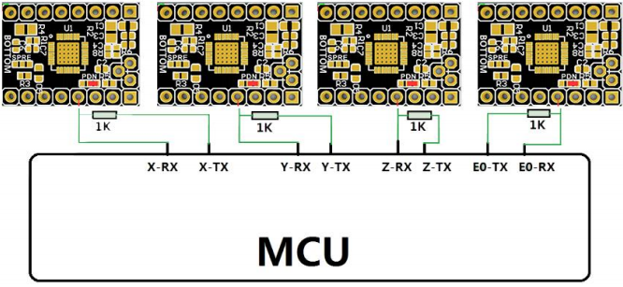
 |  | 45 | DEC_DIAG_PIN | autohome | DEC
 |  | 46 | AZ_STEP_PIN | STEP | AZ
 |  | 47 | AZ_DIAG_PIN | autohome | AZ
 |  | 48 | AZ_DIR_PIN | DIR | AZ
 |  | 49 | FOCUS_DIAG_PIN | autohome | FOCUS
 |  | 53 | RA_HOMING_SENSOR_PIN |  | HOME
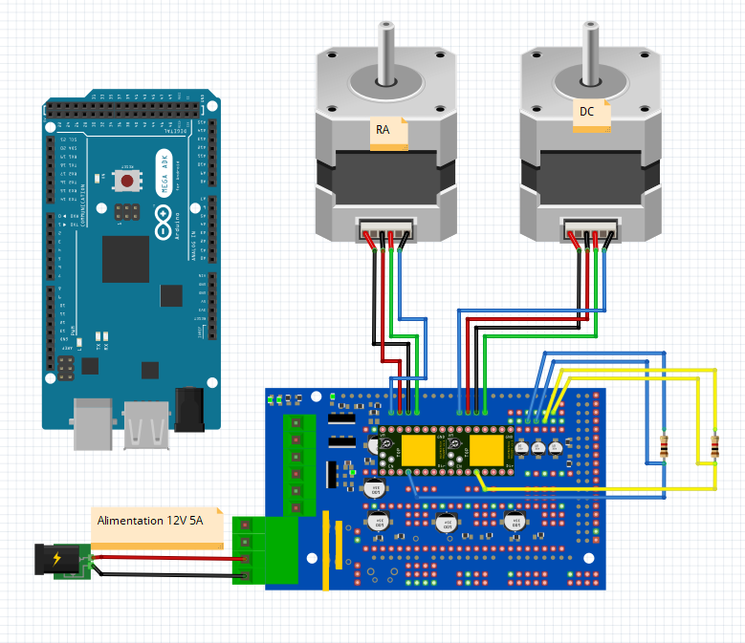
 |  | 54 | RA_STEP_PIN | STEP | RA | A0
 |  | 55 | RA_DIR_PIN | DIR | RA | A1
 |  | 56 | DEC_EN_PIN | Enable | DEC | A2
 |  | 59 | LCD_PIN7 |  | LCD | A5
 |  | 60 | DEC_STEP_PIN | STEP | DEC | A6
 |  | 61 | DEC_DIR_PIN | DIR | DEC | A7
 |  | 62 | AZ_EN_PIN | Enable | AZ | A8
 |  | 63 | LCD_PIN4 |  | LCD | A9
 |  | 64 | LCD_PIN8 |  | LCD | A10
 |  | 65 | LCD_KEY_SENSE_PIN |  | LCD | A11 requires 1 analog input in Arduino pin numbering
TX
RX

Dessins
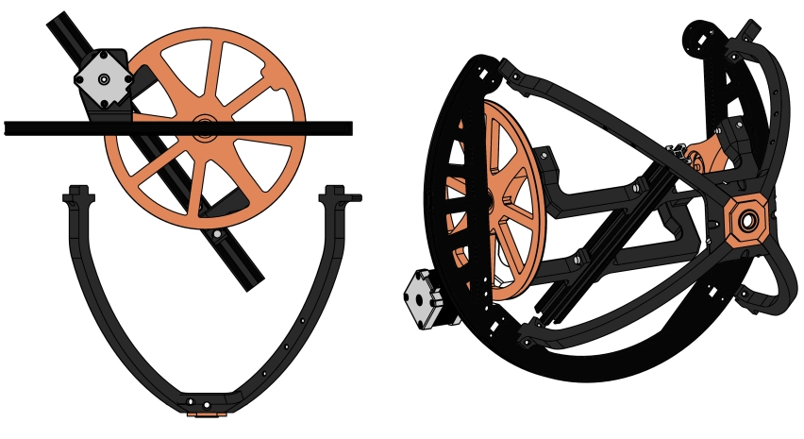
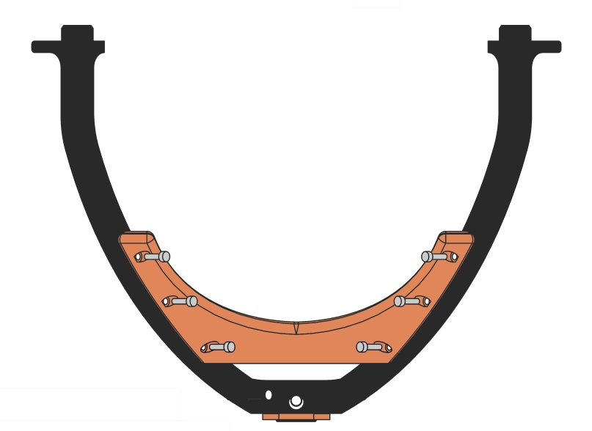

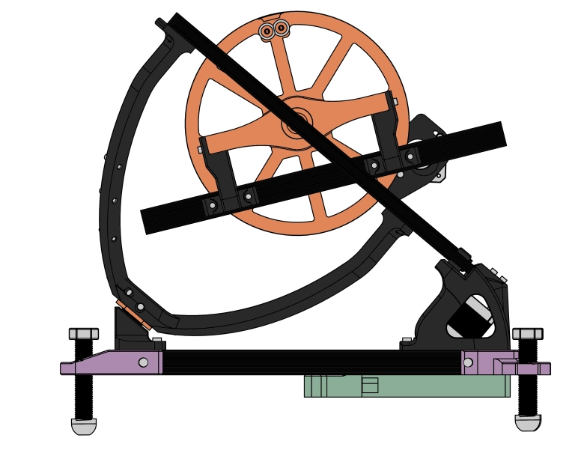

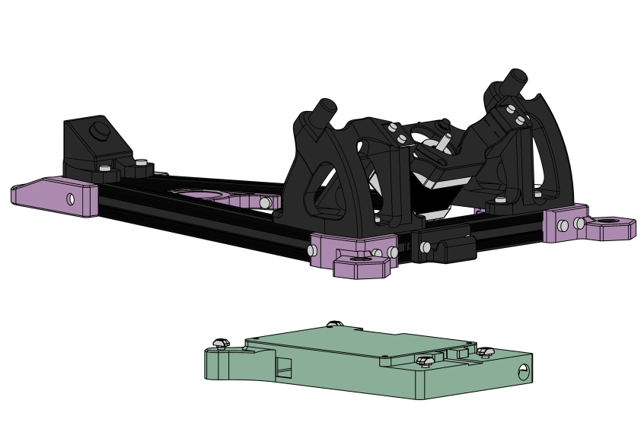

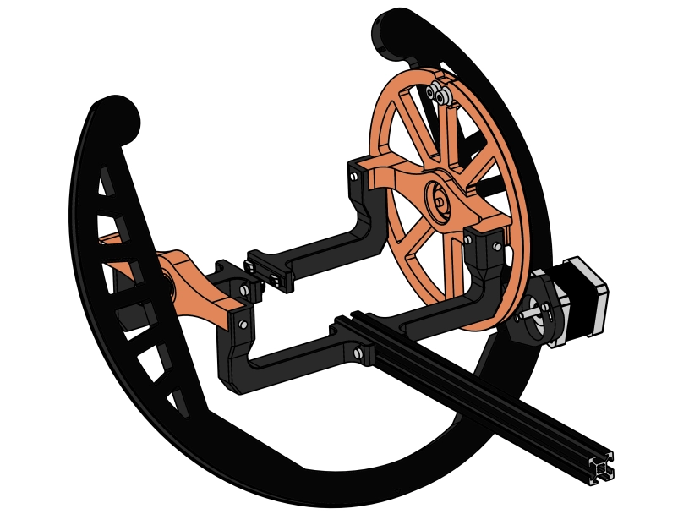

Logiciel PC OATControl
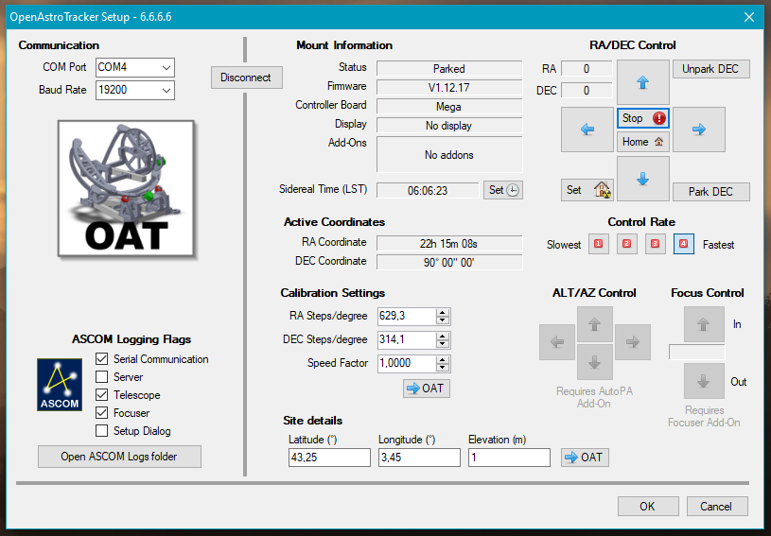
Les logiciels tuto | Github OpenAstroTech |  |  | Télecharger le logiciel de contrôle OAT et le driver ASCOM:
 | Firmware |  |  | https://github.com/OpenAstroTech/OpenAstroTracker-Desktop/releases#le lien
 |  |  |  | OATControl
 | CONFIGURATION DU MICROLOGICIEL OAT | Dans github |  | Le programme permettant le contrôle de l’OAT en liaison USB
 | Le lien permettant de créer le fichier « Configuration_local,hpp »

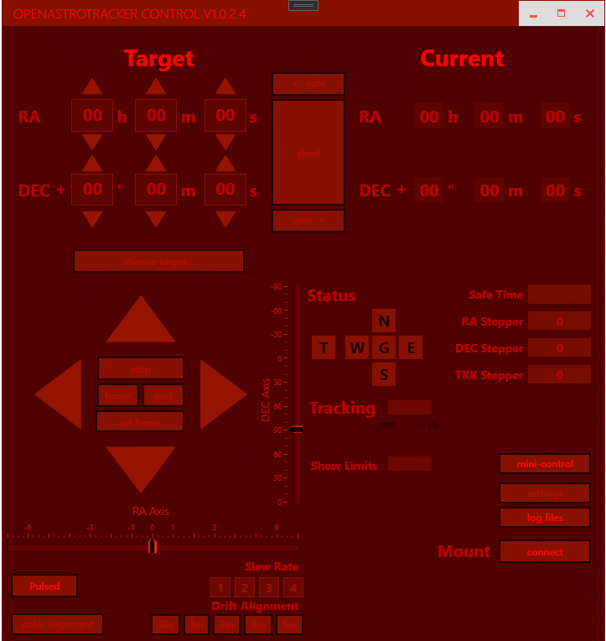

 | Logiciel OATFWGUI (Github)
 | Mise à jour du micrologiciel
 | Flashage du micrologiciel
 | Le programme permettant de téléverser le firmware dans Arduino Mega

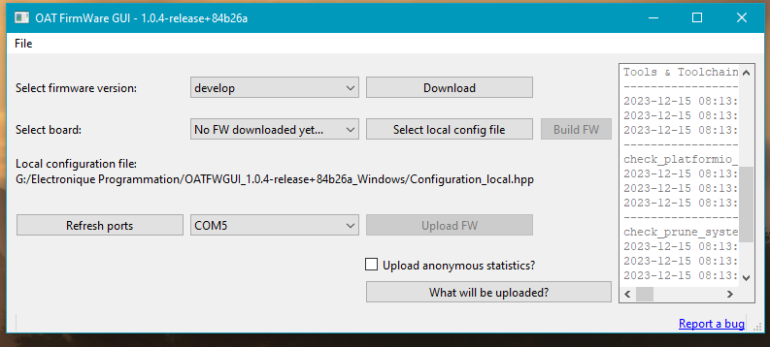

Calibage
Alignement polaire
 |  |  |  | Programme pilotage en Ascom

 |  |  | Ascom | 1 Installtion de la plateform 6,6SP2

RS232
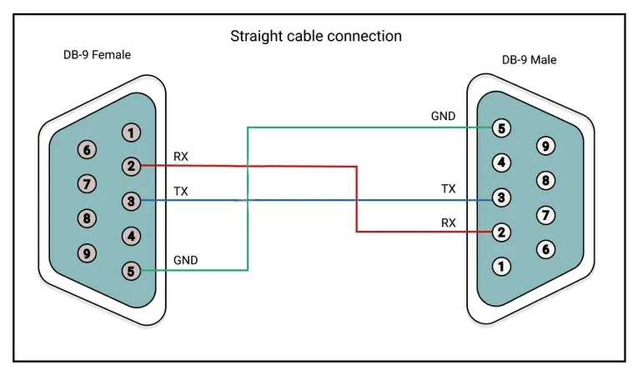
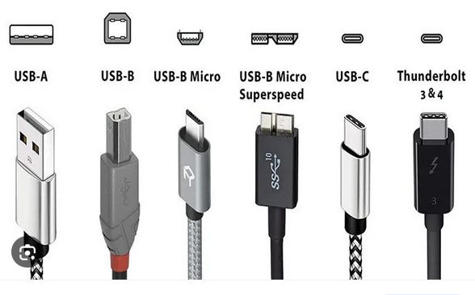
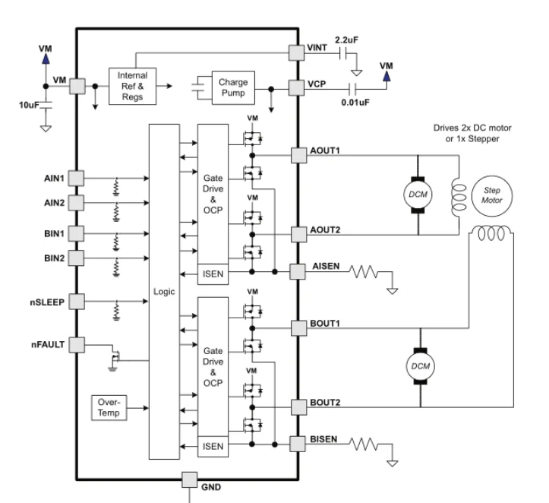
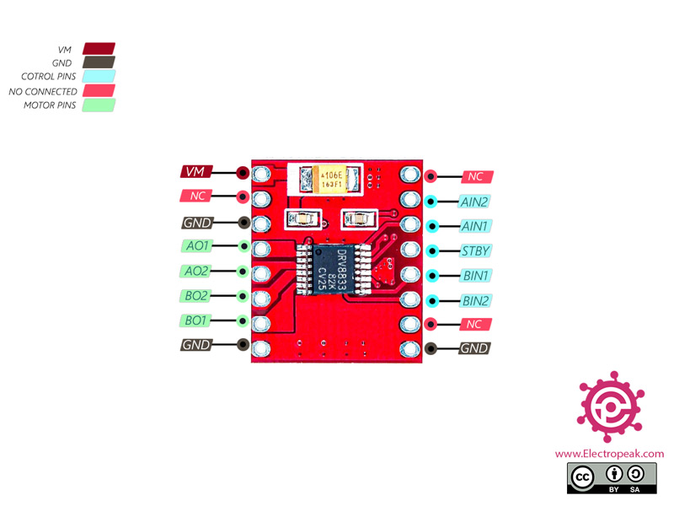
DRV8833

Modification des pièces STL
